合成木材
 |  |  | 御中 | 合成木材在庫表

 |  |  |  |  |  |  |  | 2022-10-31

 |  |  |  |  | ライト |  | ダーク
サイズ(mm) |  |  | 長さ |  | 在庫数 |  | 在庫数
(形状) |  |  | M |  | 北九州 | 福岡 | 北九州 |  | 福岡
25×140 | (実心) |  | 4,000 |  | 96 | 560 | 124 |  | 560
 |  |  | 3,000 |  | 105 | 420 | 190 |  | 420
 |  |  | 2,000 |  | 241 | 280 | 70 |  | 280

25×140 | (空心) |  | 4,000 |  | 254 | 210 | 46 |  | 840
 |  |  | 3,000 |  | 187 | 420 | 107 |  | 798
 |  |  | 2,000 |  | 111 | 350 | 17 |  | 630

40×140 | (空心) |  | 3,000 |  | 190 | 140 | 78 |  | 580
 |  |  | 2,000 |  | 52 | 420 | 191 |  | 560

40×90 | (実心) |  | 4,000 |  | 111 | 132 | 22 |  | 550
 |  |  | 3,000 |  | 174 | 132 | 44 |  | 286

40×70 | (実心) |  | 4,000 |  | 106 | 280 | 84 |  | 280
 |  |  | 3,000 |  | 84 | 140 | 89 |  | 140

13×146 | (実心) |  | 4,000 |  | 82 | 210 | 189 |  | 210
 |  |  | 3,000 |  | 134 | 420 | 12 |  | 210
 |  |  | 2,000 |  | 57 | 420 | 20 |  | 0

90×90 | (空心) |  | 4,000 |  | 30 | 198 | 63 |  | 198
 |  |  | 3,000 |  | 10 | 198 | 30 |  | 66
 |  |  | 2,000 |  | 37 | 132 | 35 |  | 132

13×120 | (空心) |  | 4,000 |  | 113 | 240 | 186 |  | 240
 |  |  | 3,000 |  | 233 | 240 | 174 |  | 240
※ 別途、運送代が掛かります。 |  |  |  |  | ※ 福岡は、博多港の港湾倉庫に在庫しておりますので
 |  |  |  |  | 北九州に引取りするのに2～3日掛かります。
根太間隔 |  |  |  |  | 商品名 |  | サイズ
 |  |  |  |  | キャップ |  | 90×90用
25×140(空心) |  | 内々300mm |  |  | キャップ |  | 25×140用/40×140用
25×140(実心) |  | 内々400mm |  |  | キャップ |  | 13×120用
40×140(空心) |  | 内々500mm |  |  | 床板固定金具 |  | プラスチッククリップ＆ビス
 |  |  |  |  | 床板固定金具 |  | ステンレスクリップ＆ビス
 |  |  |  |  | 床板固定金具(端部) |  | ステンレスクリップ＆ビス
※ ご利用上の注意点
➀根太間隔(木材と比較すると非常に短い為、御注意下さい。)
②合成木材を施工する際、不特定多数の人がご利用になる公共施設及び大型物件等に
ついては、強度・安全性の面から出来るだけ実心のご利用をお勧めしています。

*毎日の在庫状況をホームページより御確認頂けます。
（HPアドレス）https://www.kitakyushu-woods.co.jp
北九州ウッド株式会社 |  |  |  | TEL：093-592-6111
 |  |  |  | FAX：093-592-6122

米杉(羽目板) (2)
 |  | 御中 | 米杉(羽目板)在庫表

 |  |  |  |  |  |  |  | 2022-10-31

米杉(ウエスタンレッドシダー) 羽目板

上小無地 【柾目・板目込み】 MIXカラー

KD 1面プレーナー仕上げ 裏溝加工無し

本実加工 無塗装品

加工図・働き寸法
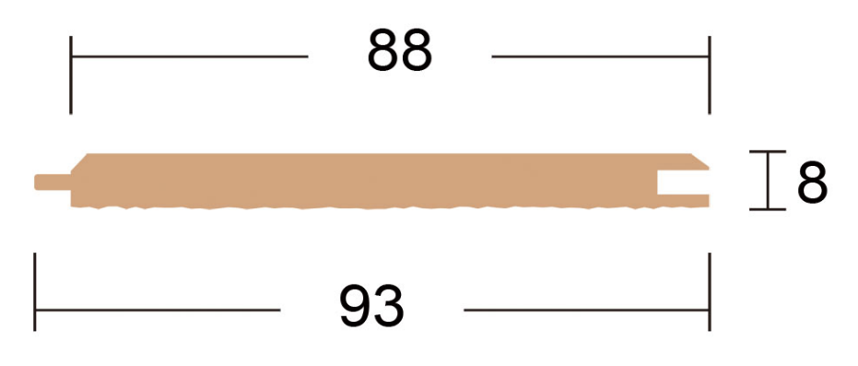

 | ※ ３．０５０×8×88のみ加工が他のサイズ と違う為単独での使用でお願いします。
長さ(mm)×厚み(mm)×巾(mm) |  |  |  |  | 枚数/1束 | 束あたりの㎡ |  | 在庫数(束)

3.050×8×88 |  |  |  |  | 10枚 | 2.6840㎡ |  | 87束

1.530×8×88 |  |  |  |  | 10枚 | 1.3463㎡ |  | 0束

1.220×8×88 |  |  |  |  | 10枚 | 1.0733㎡ |  | 0束

915×8×88 |  |  |  |  | 10枚 | 0.8050㎡ |  | 0束

別途運送代が掛かります

 |  |  |  | 北九州ウッド株式会社 |  |  | TEL：093-592-6111
 |  |  |  |  |  |  | FAX：093-592-6122

